KSA - Auction Insights
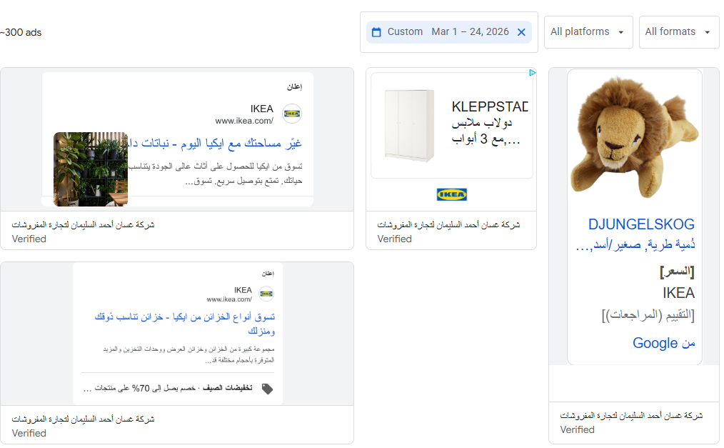
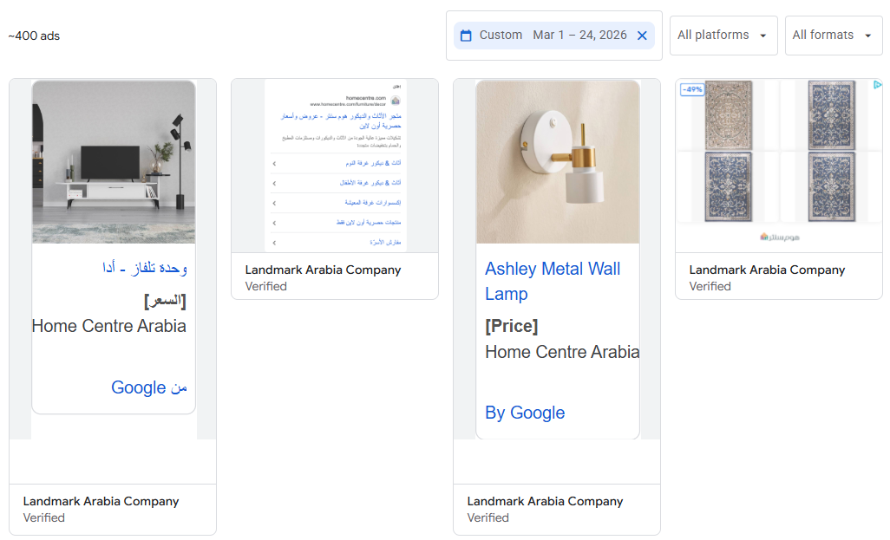
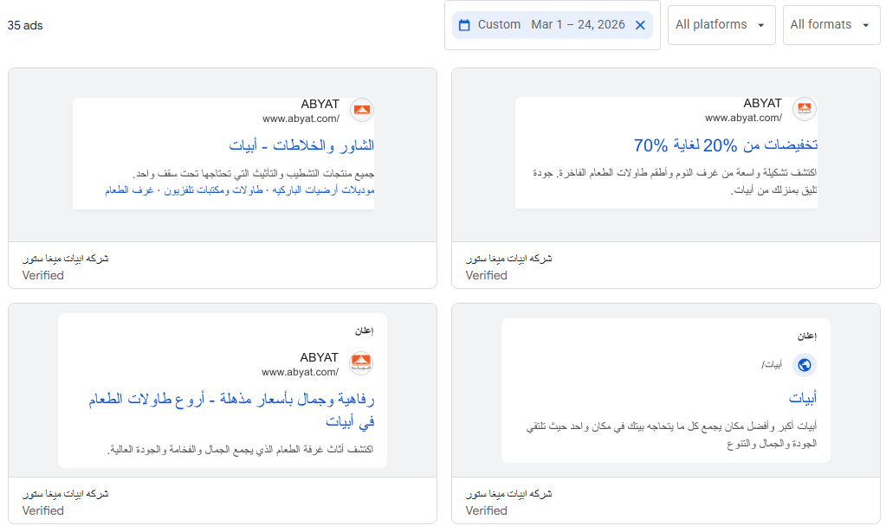
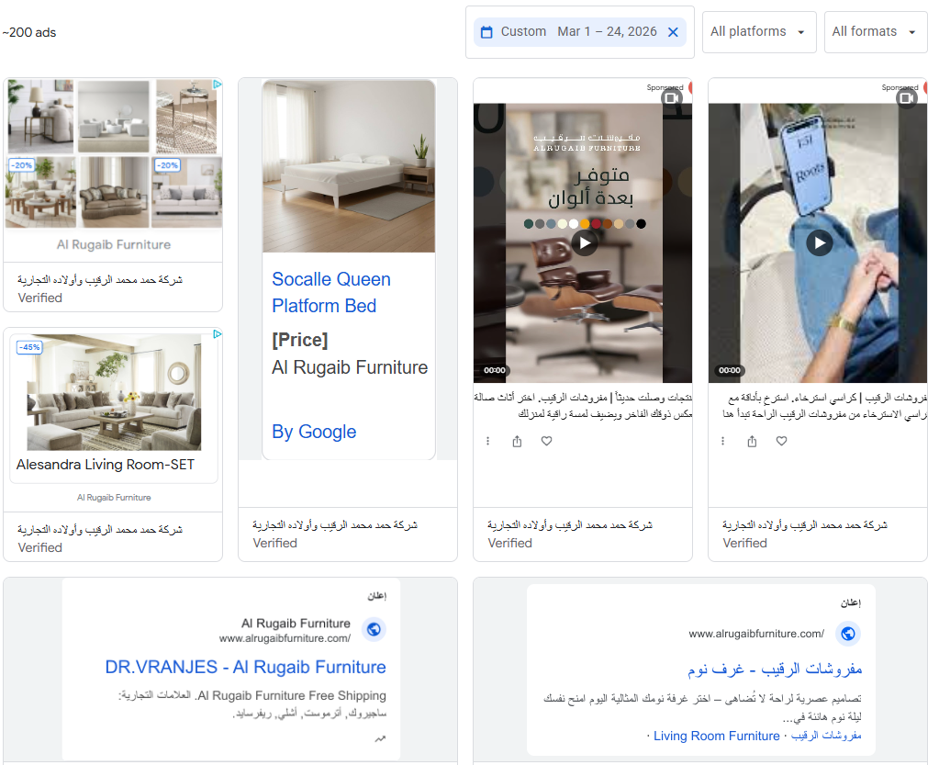
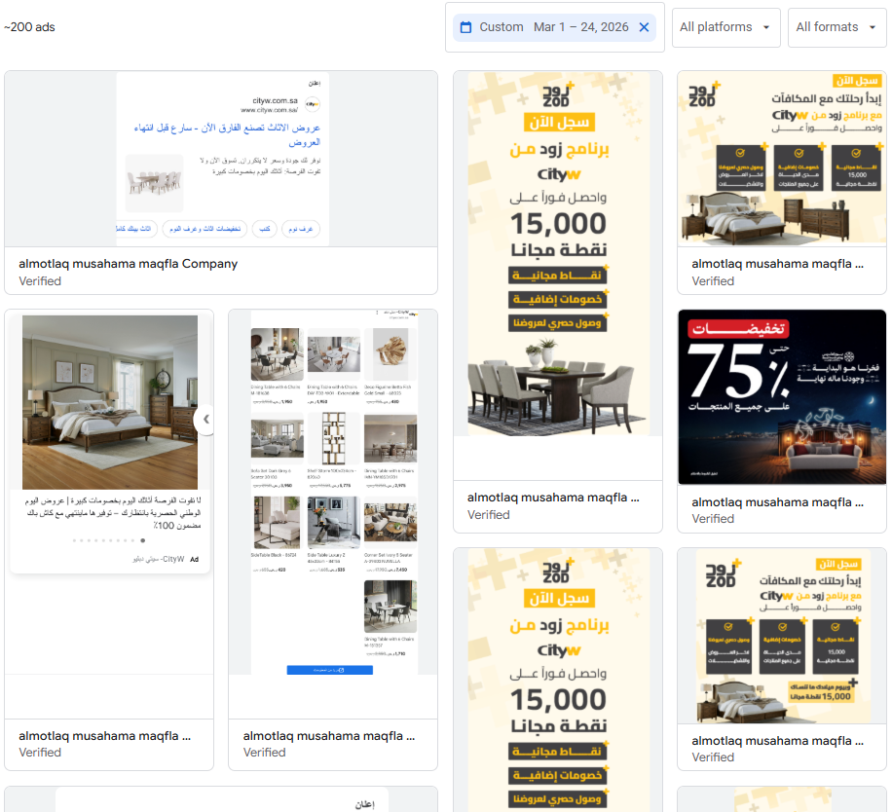
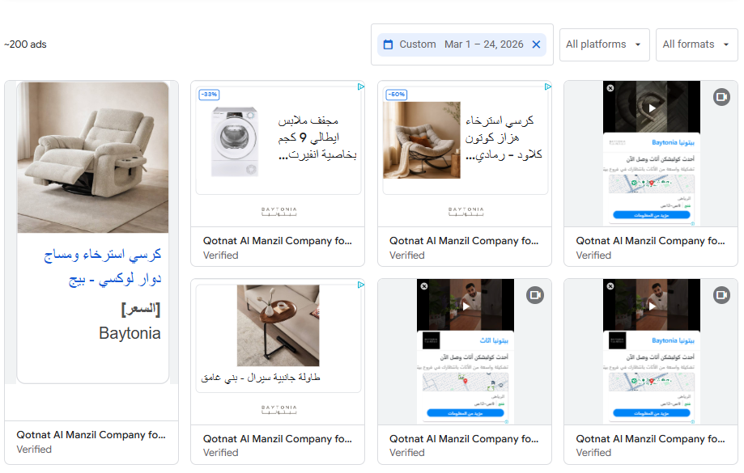
Saudi

 | Keyword | Oct 2025 | Nov 2025 | Dec 2025 | Jan 2026 | Feb 2026 | Keyword | Oct 2025 | Nov 2025 | Dec 2025 | Jan 2026 | Feb 2026
 | اثاث | 450,000 | 301,000 | 74,000 | 90,500 | 74,000 | ايكيا | 673,000 | 673,000 | 673,000 | 673,000 | 673,000
 | كنب | 74,000 | 60,500 | 74,000 | 74,000 | 74,000 | هوم سنتر | 450,000 | 450,000 | 450,000 | 550,000 | 550,000
 | كراسي | 49,500 | 40,500 | 40,500 | 49,500 | 40,500 | ابيات | 165,000 | 201,000 | 246,000 | 246,000 | 301,000
 | كرسي استرخاء | 49,500 | 40,500 | 49,500 | 40,500 | 40,500 | مفروشات الرقيب | 90,500 | 90,500 | 90,500 | 74,000 | 74,000
 | غرف نوم | 40,500 | 40,500 | 40,500 | 40,500 | 33,100 | اشلي | 60,500 | 74,000 | 90,500 | 90,500 | 74,000
 | غرفة نوم | 27,100 | 90,500 | 14,800 | 18,100 | 12,100 | ميداس | 49,500 | 49,500 | 60,500 | 60,500 | 60,500
 | طاولة قهوة | 22,200 | 22,200 | 22,200 | 27,100 | 27,100 | الرقيب | 49,500 | 60,500 | 74,000 | 60,500 | 60,500
 | كرسي مكتب | 22,200 | 18,100 | 18,100 | 18,100 | 14,800 | سيتي دبليو | 40,500 | 49,500 | 60,500 | 60,500 | 60,500
 | مراتب | 18,100 | 18,100 | 18,100 | 18,100 | 18,100 | مفروشات اشلي | 27,100 | 22,200 | 27,100 | 6,600 | 6,600
 | طاولات قهوه | 14,800 | 14,800 | 14,800 | 18,100 | 18,100 | بيتونيا اثاث | 22,200 | 18,100 | 22,200 | 22,200 | 27,100
 | مراتب سرير | 12,100 | 12,100 | 12,100 | 14,800 | 12,100 | مفروشات العمر | 18,100 | 22,200 | 27,100 | 22,200 | 22,200
 | مرتبة سرير | 12,100 | 12,100 | 12,100 | 12,100 | 12,100 | مفروشات العمري | 18,100 | 22,200 | 27,100 | 22,200 | 22,200
 | كنب زاوية | 12,100 | 9,900 | 12,100 | 12,100 | 9,900 | woody furniture وودي للأثاث | 14,800 | 12,100 | 14,800 | 14,800 | 18,100
 | تسريحة غرفة نوم | 9,900 | 9,900 | 9,900 | 12,100 | 8,100 | وثير الاثاث | 14,800 | 12,100 | 12,100 | 14,800 | 18,100
 | كراسي طاولة طعام | 8,100 | 6,600 | 8,100 | 12,100 | 14,800 | البيوت للأثاث | 12,100 | 12,100 | 8,100 | 8,100 | 6,600
 | كنب حرف ال | 8,100 | 8,100 | 8,100 | 8,100 | 6,600 | ميداس للأثاث | 9,900 | 9,900 | 12,100 | 12,100 | 9,900
 | كنب امريكي | 8,100 | 6,600 | 8,100 | 8,100 | 6,600 | الرقيب مفروشات | 8,100 | 6,600 | 8,100 | 8,100 | 6,600
 | مرتبة | 8,100 | 8,100 | 8,100 | 8,100 | 6,600 | وودي للاثاث | 6,600 | 5,400 | 6,600 | 5,400 | 6,600
 | فرشات | 6,600 | 6,600 | 8,100 | 8,100 | 8,100 | مفروشات المطلق | 6,600 | 6,600 | 6,600 | 6,600 | 5,400
 | غرف نوم اطفال | 5,400 | 4,400 | 4,400 | 4,400 | 3,600 | الرقيب للاثاث | 5,400 | 8,100 | 8,100 | 6,600 | 6,600
 | طقم كنب | 4,400 | 5,400 | 5,400 | 5,400 | 5,400 | لوفت للاثاث | 4,400 | 6,600 | 9,900 | 4,400 | 3,600
 | كراسي بار | 4,400 | 4,400 | 4,400 | 5,400 | 5,400 | المطلق للاثاث | 3,600 | 2,900 | 3,600 | 3,600 | 3,600
 | فرشات السرير | 590 | 590 | 590 | 590 | 480 | ابيات للاثاث | 3,600 | 4,400 | 5,400 | 4,400 | 3,600
 | غرف معيشة | 110 | 90 | 90 | 90 | 70 | المطلق للمفروشات | 1,900 | 2,400 | 2,400 | 1,900 | 1,900
 |  |  |  |  |  |  | مفروشات الدليجان | 880 | 480 | 390 | 390 | 390
 |  |  |  |  |  |  | نايس للاثاث | 590 | 590 | 590 | 590 | 590
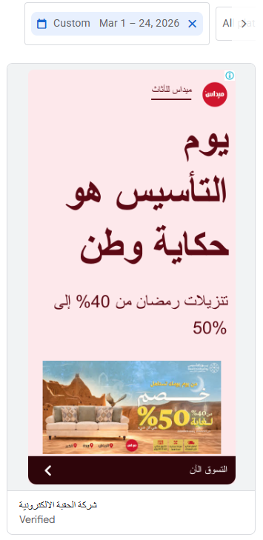
 |  |  |  |  |  |  | اثاث المطلق | 110 | 110 | 110 | 110 | 110
 |  |  |  |  |  |  | هوم سنتربوينت | 110 | 110 | 110 | 170 | 110
 |  |  |  |  |  |  | الغانم للاثاث | 30 | 30 | 30 | 30 | 20
 |  |  |  |  |  |  | صفاة الغانم | 30 | 20 | 20 | 30 | 30
 |  |  |  |  |  |  | roomz by almutlaq روومز | 10 | 10 | 10 | 10 | 10

Kw - Auction Insights
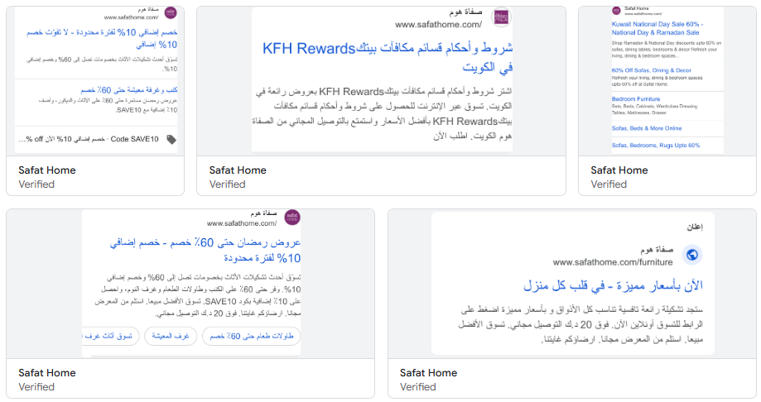
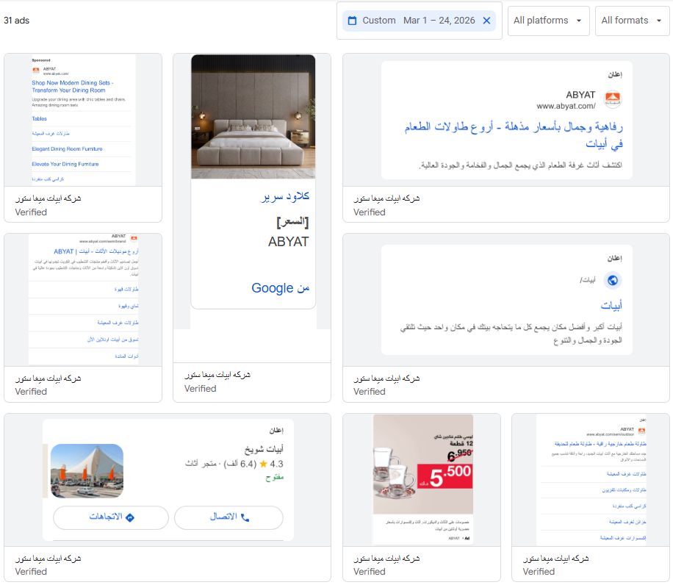
Keyword | Oct 2025 | Nov 2025 | Dec 2025 | Jan 2026 | Feb 2026 | Keyword | Oct 2025 | Nov 2025 | Dec 2025 | Jan 2026 | Feb 2026
كراسي | 5,400 | 4,400 | 4,400 | 4,400 | 4,400 | ايكيا | 60,500 | 60,500 | 60,500 | 74,000 | 60,500
اثاث | 1,600 | 1,600 | 1,300 | 1,300 | 1,000 | هوم سنتر | 33,100 | 33,100 | 33,100 | 33,100 | 40,500
اثاث | 1,600 | 1,600 | 1,300 | 1,300 | 1,000 | ابيات | 27,100 | 40,500 | 40,500 | 40,500 | 49,500
غرف نوم | 1,300 | 880 | 880 | 1,000 | 720 | صفاة هوم | 27,100 | 27,100 | 27,100 | 33,100 | 40,500
كرسي مكتب | 1,300 | 1,000 | 1,000 | 1,000 | 720 | بنتا للاثاث | 8,100 | 5,400 | 5,400 | 4,400 | 4,400
كرسي استرخاء | 880 | 880 | 880 | 880 | 720 | ميداس | 6,600 | 8,100 | 6,600 | 8,100 | 8,100
كنب | 590 | 480 | 480 | 590 | 480 | صفاة الغانم | 4,400 | 4,400 | 4,400 | 4,400 | 5,400
طاولة قهوة | 590 | 590 | 590 | 720 | 720 | ايكيا الافنيوز | 3,600 | 3,600 | 2,900 | 3,600 | 2,900
مفروشات | 590 | 590 | 590 | 480 | 480 | قرطبة للاثاث | 1,600 | 1,900 | 1,600 | 1,900 | 2,400
غرفة نوم | 390 | 480 | 390 | 320 | 320 | بوتري بارن | 1,600 | 2,900 | 1,900 | 720 | 390
مرتبة | 390 | 260 | 260 | 260 | 260 | وست الم | 1,300 | 2,400 | 880 | 210 | 140
طاولات قهوه | 320 | 320 | 260 | 320 | 480 | ات هوم للاثاث | 880 | 880 | 880 | 880 | 880
مرتبة سرير | 320 | 320 | 260 | 260 | 260
تسريحة غرفة نوم | 320 | 210 | 260 | 320 | 210
كراسي طاولة طعام | 320 | 320 | 390 | 590 | 880
مراتب | 260 | 260 | 320 | 260 | 260
مراتب طبية | 260 | 170 | 110 | 140 | 170
كراسي بار | 210 | 140 | 140 | 170 | 170
كنب زاوية | 170 | 140 | 170 | 170 | 140
كنب امريكي | 140 | 110 | 90 | 110 | 90
فرشات | 140 | 110 | 140 | 110 | 110
مراتب سرير | 90 | 90 | 70 | 70 | 70
طقم كنب | 90 | 90 | 70 | 90 | 70
كنب حرف ال | 50 | 50 | 40 | 70 | 70
فرشات السرير | 30 | 30 | 30 | 20 | 20
غرف معيشة | 10 | 10 | 20 | 20 | 10

KSA Trends
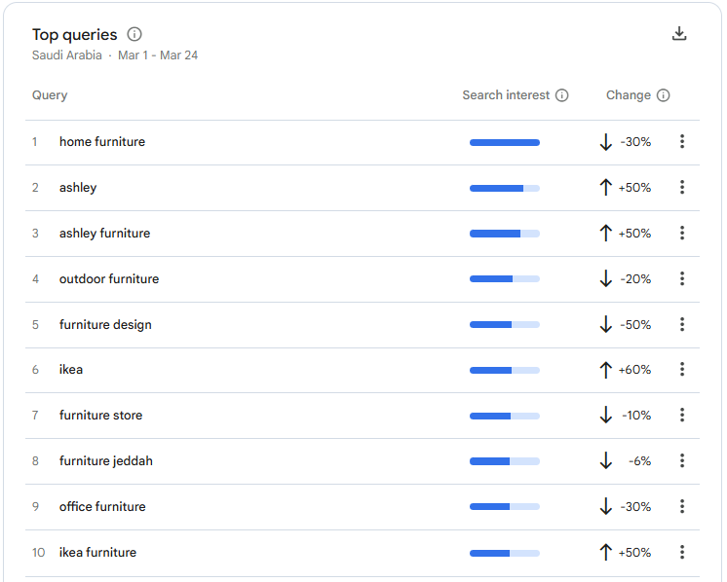
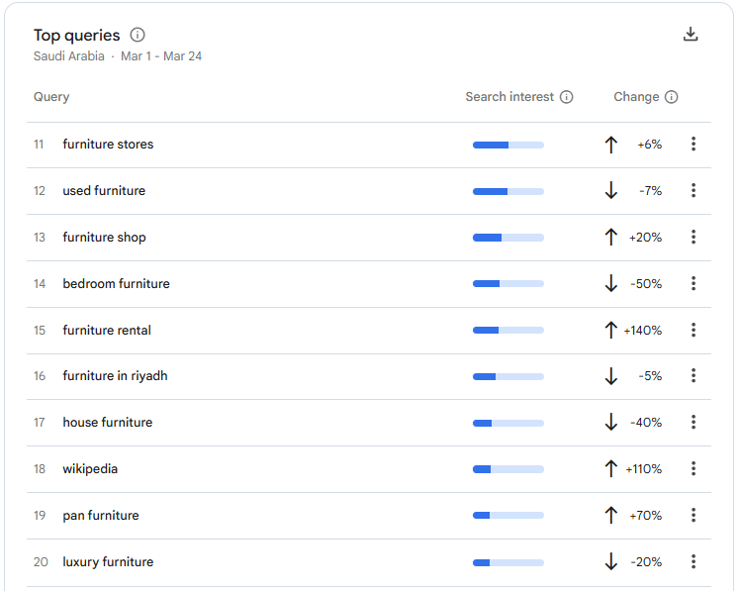
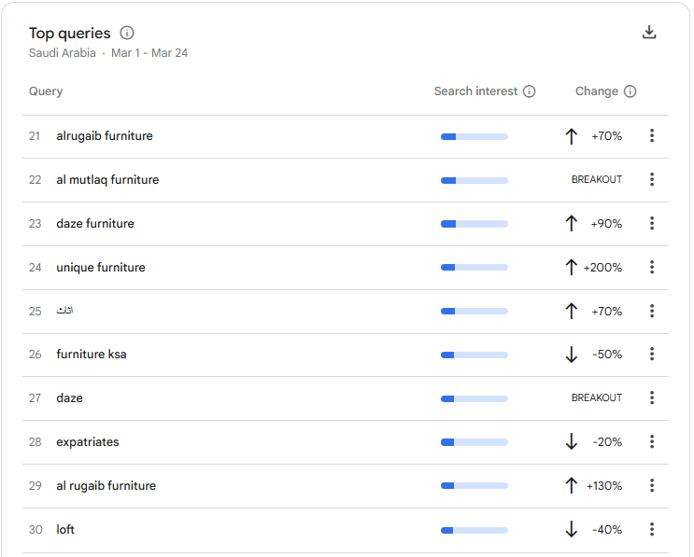
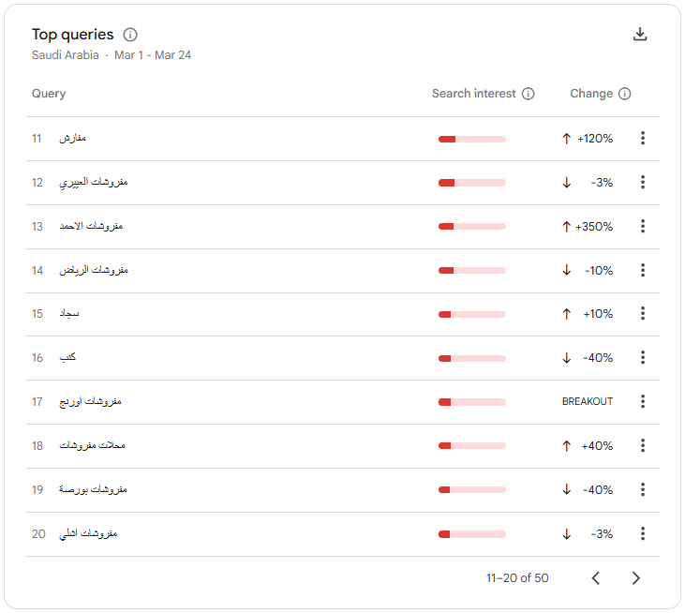
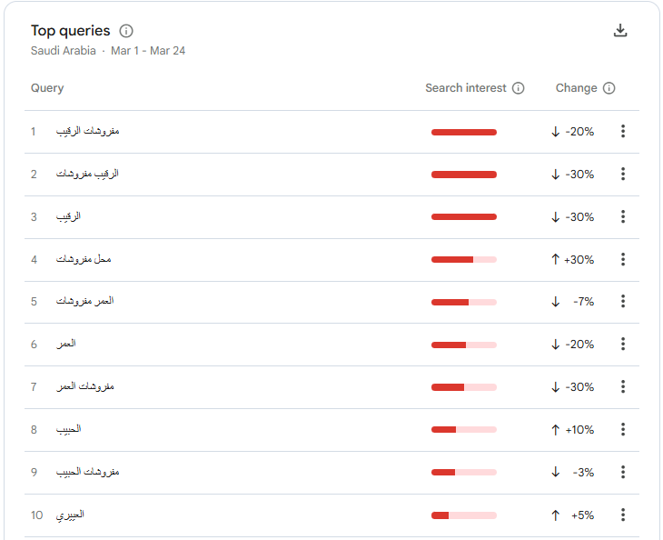
 | طفرات كبرى في العلامات التجارية | السعودية : السوق الأكثر نشاطاً وتنافساً في قطاع المفارش والأثاث، والجمهور يتفاعل بقوة مع الحملات الإعلانية.
 | نمو البحث عن العلامات العالمية والمحلية الفاخرة | قطر : السوق يتركز حول البراندات العالمية (إيكيا، هوم بوكس) مع ظهور قوي لأسماء محلية محددة.
 | السوق السعودي للأثاث في مارس نشط جداً وتنافسي | الكويت : شهدت أكبر حالة تراجع عام في البحث، باستثناء "ميداس وإيكيا" اللتين استحوذتا على الاهتمام بالكامل.
التوجه العام يميل نحو العلامات التجارية الكبرى التي تقدم خصومات

Kuwait Trends
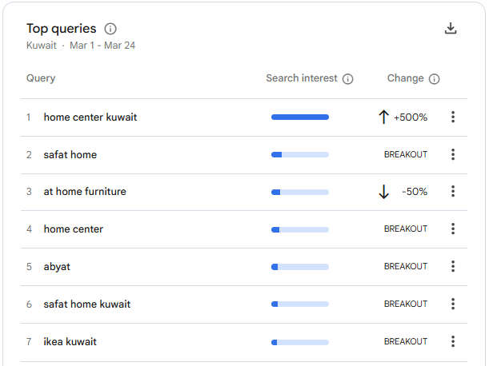
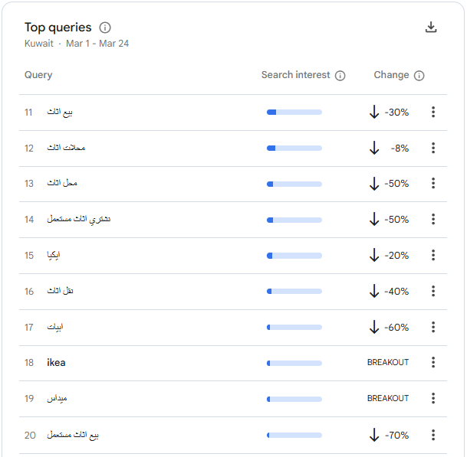
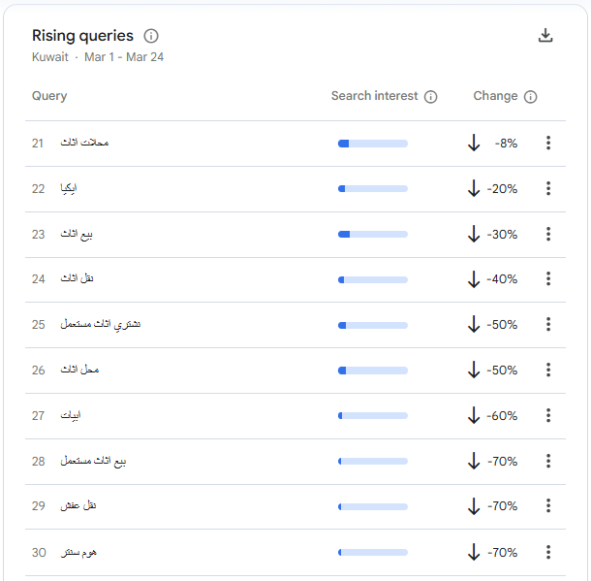
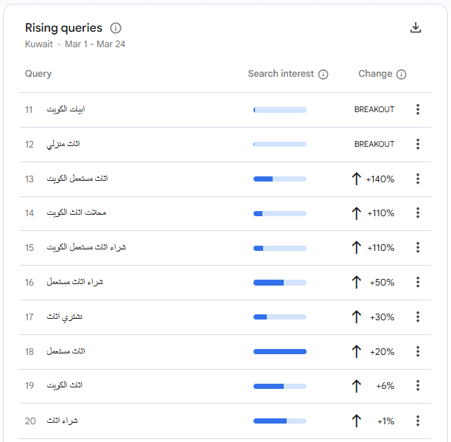
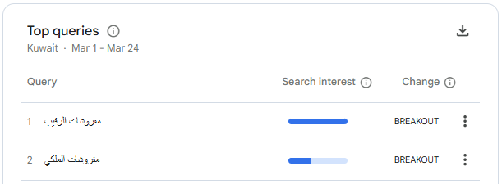
البحث على كلمات تتعلق بالمفروشات منخفض جدا والبحث ارتفع على الاثاث المستعمل فقط
 | تراجع عام وشبه شامل في قطاع الأثاث
 | تراجع واضح في البحث عن أسماء المنافسين ايضا

Qatar Trends
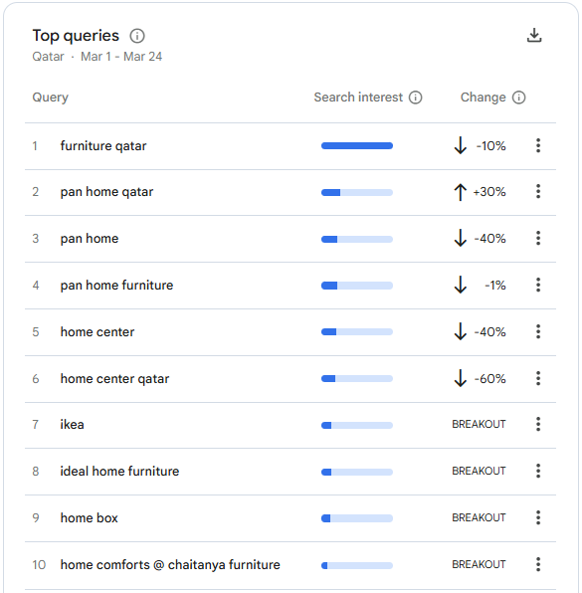
تراجع العلامات التقليدية الكبرى
العميل في قطر حالياً لا يبحث بشكل عشوائي عن "أثاث"، بل يتوجه مباشرة للعلامة التجارية التي تقدم عرضاً مغرياً أو إعلاناً ظاهراً أمامه

